departemen_pegawai
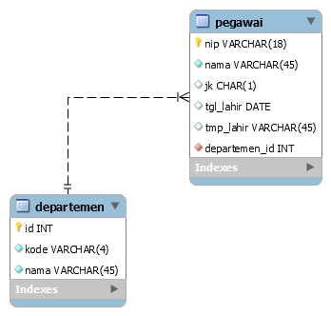
NO | Departemen | Pegawai
1 | Marketing | Wawan, Anto, Andi
2 | IT | Dewi, Rio, Rizky
3 | SDM | Achmad,Budi, Rianto

BENTUK NORMAL FORM (NF)

IDDEP | NAMA DEPARTEMEN | Nama Pegawai
1 | Marketing | Wawan
1 | Marketing | Anto
1 | Marketing | Andi
2 | IT | Dewi
2 | IT | Rio
2 | IT | Rizky
3 | SDM | Achmad
3 | SDM | Budi
3 | SDM | Rianto

TABLE DEPARTEMEN |  |  | TABLE PEGAWAI
IDDEP | NAMA DEPARTEMEN |  | IDPEG | Nama Pegawai | IDDEP
1 | Marketing |  | 1 | Wawan | 1
2 | IT |  | 2 | Anto | 1
3 | SDM |  | 3 | Andi | 1
 |  |  | 4 | Dewi | 2
 |  |  | 5 | Rio | 2
 |  |  | 6 | Rizky | 2
 |  |  | 7 | Achmad | 3
 |  |  | 8 | Budi | 3
 |  |  | 9 | Rianto | 3

